Intro
QUẢN LÝ TRƯỜNG HỌC
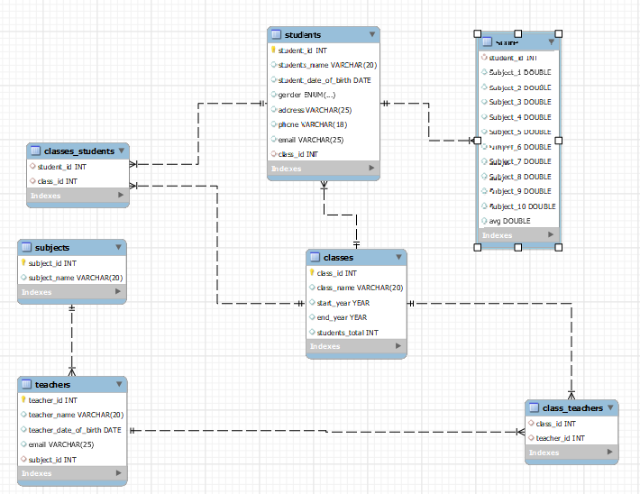

Danh sách bảng | Link | Mô tả
subjects | subject!A1 | Danh sách môn học
teachers | teacher!A1 | Danh sách giáo viên
class_teachers | class_teacher!A1 | Lớp có những giáo viên nào
classes | classes!A1 | Danh sách các lớp học
students | students!A1 | Danh sách các sinh viên
score | score!A1 | Bảng điểm của từng sinh viên
classes_students | classes_students!A1 | Lớp có những học sinh nào

